상품제안서
뮤스트 빅파우치 구급함 | 상품코드: S40806

 |  |  |  |  |  |  | 02-713-8555 | www.synergygift.co.kr
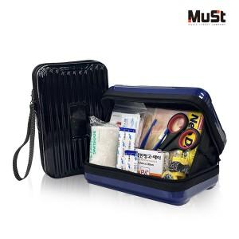

【상세/제작정보】 | <p><span style="font-size: 14pt;">※ 기본수량 미만 발주 진행시 별도 문의 바랍니다.</span></p>

【인쇄/포장옵션】 | 에폭시 / 포장지포장

【공급단가】 | 수량 | 30~ | 100~ | 300~ | 500~ | 1,000~
*VAT별도 | 네이비 | 15,900원 | 14,900원 | 14,200원 | 14,000원 | 13,800원
 | 블랙 | 15,900원 | 14,900원 | 14,200원 | 14,000원 | 13,800원

【상품 URL】 | https://www.synergygift.co.kr:443/src/goods_detail.php?gdno=40806

